Formato
 |  |  |  |  |  | COTIZACION
 |  |  |  |  |  | N° 584
VICTORIA 1332 − SANTIAGO
Importadora y Comercializadora
email : ventas@hidroneumatic.cl
WWW.HIDRONEUMATIC.CL
fono: 25556319 |  |  |  |  | Fecha Emisión: 22 Mayo 2013

SEÑOR(ES) : |  | LANZ TECNOMASTER
R.U.T. : |  |  |  |  |  | VENDEDOR
GIRO :
DIRECCION :
COMUNA : |  |  | CIUDAD: | Santiago
CONTACTO : |  | FELIX ORTEGA
CONDICIONES : |  | O/C 30 DIAS
TRASLADO :
 |  |  |  |  |  |  |  |  | TECNICOR
Item | Descripción del Producto |  | Cantidad | Unidad | Precio | % Dscto. | Valor
1 | GOMA 3/4" CHICAGO |  | 120 | Unidad | 351 |  | 42,120 | 234 | 9184 | -10%
2 | GOMA 1" CHICAGO |  | 120 | Unidad | 351 |  | 42,120 | 234
3 | ABRAZADERA 3/4" C/2PERNOS |  | 400 | Unidad | 1,991 |  | 796,200 | 1327

 |  |  |  |  |  |  |  |  | -60%

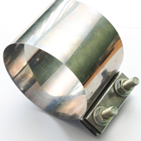
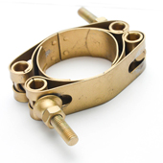

 | OBSERVACIONES: |  |  |  |  | MONTO NETO $ | 880,440

 |  |  |  |  |  | I.V.A. $ | 167,284

 |  |  |  |  |  | TOTAL $ | 1,047,724

